流程图
简易进销存核算流程图

供应商
付款统计
供应商
入库统计
工程物资现场
核算
施工队
领用统计
施工队
工程款
统计

案例背景：一个在工程现场管理工程物资的核算系统，通过记录入库信息、出库信息，核算物资的库存、供应商的付款和欠款情况，以及不同施工队领用物资的统计。
货物
入库统计
货物
出库统计

货物库存统计

货物名称
五金类 | 电子类 | 备用类一 | 备用类二
万能扳手 | 插座
工具包 | φ2电线
卷尺 | 手电钻
皮尺
货物名称按照两级方式管理，一级为大类，二级为明细品种。本表为基础资料表，第一行是大类种类，包括五金类、电子类等，根据需要可以继续添加；A列为五金大类的明细，是二级类别，B列同理。

供应商和客户
供应商名称 | 包工队名称
供应商1 | 包工队1
供应商2 | 包工队2
供应商3 | 包工队3
供应商4 | 包工队4
本表为供应商和包工队名称资料表，B列存放供应商名称，D列存放包工队名称。
供应商5 | 包工队5
供应商6 | 包工队6
供应商7 | 包工队7
供应商8 | 包工队8
供应商9 | 包工队9
辅助材料供应商1 | 包工队10
辅助材料供应商2 | 包工队11
辅助材料供应商3 | 包工队12
辅助材料供应商4 | 包工队13
辅助材料供应商5 | 包工队14
辅助材料供应商6 | 包工队15

入库
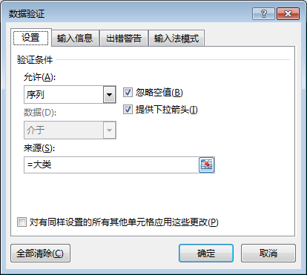
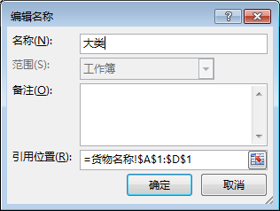
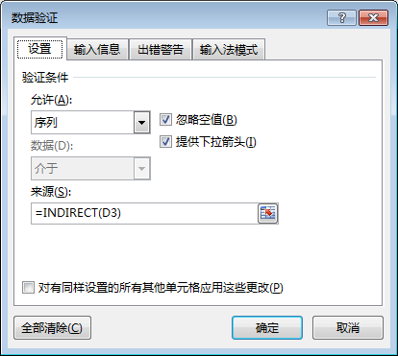
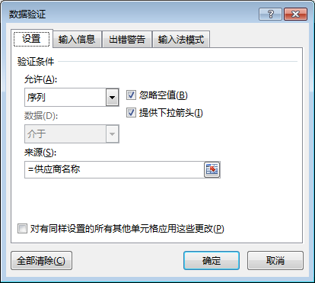
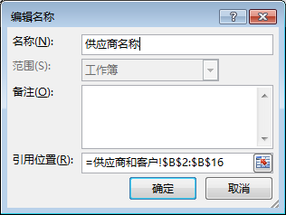
 | 手工录入 | 本列为选择输入，严谨录入下列表中没有的内容 | 本列为选择输入，严谨录入下列表中没有的内容 | 本列为选择输入，严谨录入下列表中没有的内容 | 手工录入 | 手工录入 | 手工录入 | 自动计算
序号 | 入账日期 | 供应商名称 | 货物大类 | 货物名称 | 单位 | 入库数量 | 入库单价 | 金额 | 备注
1 | 2016-04-01 | 供应商1 | 五金类 | 工具包 |  | 1000 | 460.50 | 460,500.00
2 | 2016-04-02 | 供应商2 | 五金类 | 工具包 |  | 360 | 1.60 | 576.00

应付款统计
付款记录登记表 |  |  |  |  | 应付款统计汇总表
序号 | 时间 | 摘要 | 供应商名称 | 付款金额 | 供应商名称 | 应付款 | 已付款 | 差额
1 | 2016-04-01 |  | 供应商1 | 8355 | 供应商1 | 460,500.00 | 8,355.00 | 452,145.00
2 | 2016-04-02 |  | 供应商2 | 3584 | 供应商2 | 576.00 | 3,584.00 | -3,008.00
 |  |  |  |  | 供应商3 | 0.00 | 0.00 | 0.00
 |  |  |  |  | 供应商4 | 0.00 | 0.00 | 0.00
 |  |  |  |  | 供应商5 | 0.00 | 0.00 | 0.00
 |  |  |  |  | 供应商6 | 0.00 | 0.00 | 0.00
 |  |  |  |  | 供应商7 | 0.00 | 0.00 | 0.00

 |  |  |  |  | 供应商8 | 0.00 | 0.00 | 0.00
 |  |  |  |  | 供应商9 | 0.00 | 0.00 | 0.00

 |  |  |  |  | 辅助材料供应商1 | 0.00 | 0.00 | 0.00
 |  |  |  |  | 辅助材料供应商2 | 0.00 | 0.00 | 0.00
 |  |  |  |  | 辅助材料供应商3 | 0.00 | 0.00 | 0.00
 |  |  |  |  | 辅助材料供应商4 | 0.00 | 0.00 | 0.00
 |  |  |  |  | 辅助材料供应商5 | 0.00 | 0.00 | 0.00
 |  |  |  |  | 辅助材料供应商6 | 0.00 | 0.00 | 0.00

出库

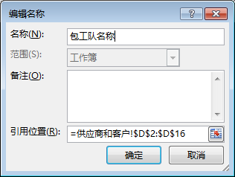
 | 手工录入 | 本列为选择输入，严谨录入下列表中没有的内容 | 本列为选择输入，严谨录入下列表中没有的内容 | 手工录入 | 手工录入 | 手工录入 | 自动计算 | 本列为选择输入，严谨录入下列表中没有的内容 | 手工录入
序号 | 日期 | 货物大类 | 货物名称 | 单位 | 出库数量 | 出库单价 | 金额 | 包工队名称 | 备注
1 | 2016-04-01 | 电子类 | 插座 |  | 67.72 | 460.5299763 | 31,187.09 | 包工队1
2 | 2016-04-02 | 五金类 | 工具包 |  | 500 | 1.555555556 | 777.78 | 包工队2

0
0
0
0
0

